Teste1
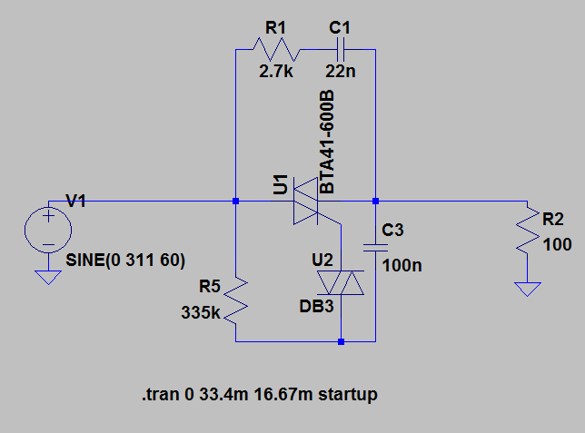
resistencia | T trigger | tensão med | % | alfa | 1-alfa | P | V | vmed | r
1000 | 0.39 | 196.92070435 | 99.46 | 0.29 | 99.71 | 98.92 | 311 | 197.98874921 | 100
5000 | 0.653 | 195.00422748 | 98.49 | 1.43 | 98.57 | 97.01 | 96721
10000 | 0.869 | 192.72379495 | 97.34 | 2.86 | 97.14 | 94.75
20000 | 1.188 | 188.22528117 | 95.07 | 5.71 | 94.29 | 90.38
35000 | 1.572 | 181.10768954 | 91.47 | 10.00 | 90.00 | 83.67
50000 | 1.9085 | 173.4523532 | 87.61 | 14.29 | 85.71 | 76.75
75000 | 2.407 | 159.95337787 | 80.79 | 21.43 | 78.57 | 65.27
100000 | 2.857 | 145.90940125 | 73.70 | 28.57 | 71.43 | 54.31
150000 | 3.678 | 117.12843439 | 59.16 | 42.86 | 57.14 | 35.00
200000 | 4.4686 | 87.750539293 | 44.32 | 57.14 | 42.86 | 19.64
250000 | 5.304 | 57.837709184 | 29.21 | 71.43 | 28.57 | 8.53
300000 | 6.332 | 26.864653405 | 13.57 | 85.71 | 14.29 | 1.84
330000 | 7.391 | 6.1812967854 | 3.12 | 94.29 | 5.71 | 0.10
335000 | 7.934 | 1.1196789109 | 0.57 | 95.71 | 4.29 | 0.00
350000 | 8.3333333333 | 0 | 0.00 | 100.00 | 0.00 | 0.00

Teste2
resistencia | T trigger | tensão med | % | alfa | 1-alfa | P | V | vmed | r
1000 | 0.3883 | 196.92997862 | 99.47 | 0.30 | 99.70 | 98.933333702 | 311 | 197.98874921 | 100
5000 | 0.653 | 195.00422748 | 98.49 | 1.51 | 98.49 | 97.00788343 | 96721
10000 | 0.87 | 192.71177959 | 97.33 | 3.02 | 96.98 | 94.740462348
20000 | 1.19 | 188.19293351 | 95.05 | 6.04 | 93.96 | 90.349468073
35000 | 1.5735 | 181.0764091 | 91.46 | 10.57 | 89.43 | 83.645527233
50000 | 1.9085 | 173.4523532 | 87.61 | 15.11 | 84.89 | 76.750173953
75000 | 2.404 | 160.04155396 | 80.83 | 22.66 | 77.34 | 65.340807185
 | P
99.71 | 98.92
98.57 | 97.01
97.14 | 94.75
94.29 | 90.38
90.00 | 83.67
85.71 | 76.75
78.57 | 65.27
71.43 | 54.31
57.14 | 35.00
42.86 | 19.64
28.57 | 8.53
14.29 | 1.84
5.71 | 0.10
4.29 | 0.00
0.00 | 0.00
100000 | 2.851 | 146.1064583 | 73.80 | 30.21 | 69.79 | 54.457512862
150000 | 3.67 | 117.4218595 | 59.31 | 45.32 | 54.68 | 35.173605091
200000 | 4.463 | 87.958203765 | 44.43 | 60.42 | 39.58 | 19.73657002
250000 | 5.309 | 57.668073419 | 29.13 | 75.53 | 24.47 | 8.4837890536
300000 | 6.3807 | 25.632060162 | 12.95 | 90.63 | 9.37 | 1.6760462686
310000 | 6.676 | 18.702002027 | 9.45 | 93.66 | 6.34 | 0.89226770746
325000 | 7.33 | 6.9976002182 | 3.53 | 98.19 | 1.81 | 0.12491575871
331000 | 8.3333333333 | 0 | 0.00 | 100.00 | 0.00 | 0

